体积公式
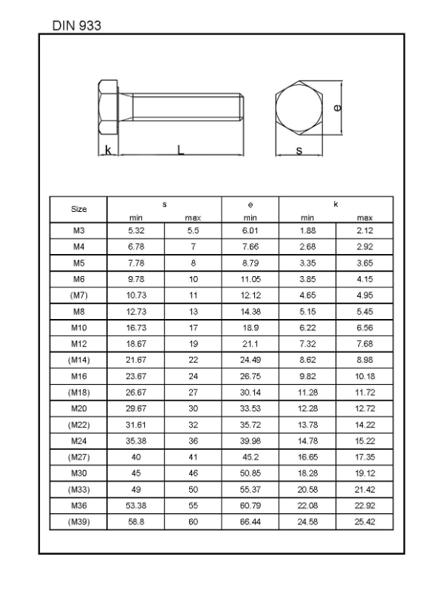
圆柱体 | 8.2867825748 | 质量 | 4.3469325 |  | 六角体带法兰 | 0.0029492409436
直径 | 79 | 体积 | 1609975 |  | 螺栓杆的外径
高度/长度 | 214 | 密度 | 2.7 |  | 螺栓的长度
密度 | 7.9 |  |  |  | 六角体边长a | 4.0415704388
 |  | 8.4*8.4*17.75 | 0.009894276 |  | 六角体对角线2a | 8.0831408776
 |  |  |  |  | 对边长 扳手宽 1.732a | 7
 |  |  |  |  | 六角体高h | 4
圆柱体空心 | 1.0919377621 | 螺丝 | 0.01123689801 | 6.35*38.7*9.525 | 法直径 | 12
外直径 | 48.4 | 直径 | 6.35 |  | 法高 | 1.8
内直径 | 40 | 高度/长度 | 33.5 |  | 密度 | 7.9
高度/长度 | 237 | 头部直径 | 9.525
密度 | 7.9 | 头部高度 | 5.2
 |  | 密度 | 7.85 |  |  |  |  | 17
 |  |  |  |  | 弹簧质量 | 0.0024630144
总体积 | 0.006078084936 |  |  |  | 弹丝直径t | 1
 |  | -8.2867825748 |  |  | 自由长度L | 28
 |  |  |  |  | 弹簧圈数N | 14
 |  |  |  |  | 密度 | 8

 |  |  |  |  | 梯形质量 | 0.00319182374
 |  |  |  |  | 底部边长a | 7.9
 |  |  |  |  | 顶部边长b | 7.45
 | 0.006078084936 |  |  |  | 高度H | 7.21
 |  |  |  |  | 密度 | 8

 |  |  |  |  | 圆台（锥台） | 0.097413162 | 2.598
 |  |  |  |  | 高度h | 25
 |  |  |  |  | 底圆半径r1（输入直径） | 28
 |  |  |  |  | 顶圆半径r2（输入直径） | 22
 |  |  |  |  | 密度 | 7.9

 |  |  |  |  | 圆台（锥台）空心 | 0.0008391182184
 |  |  |  |  | 厚度 | 0.2
 |  |  |  |  | 高度h | 42
 |  |  |  |  | 底圆半径r外1 | 8.6
 |  |  |  |  | 顶圆半径r外2 | 7.7
 |  |  |  |  | 底圆半径r内1 | 8.4
 |  |  |  |  | 顶圆半径R内2 | 7.5
 |  |  |  |  | 密度 | 7.9

物流询价2
序号 | 描述 | 图片 | 材质 | 海关代码 | 单重 | 尺寸 | 数量 | 总体积/CBM | 单箱重量/kg | 箱数 | 总毛重/kg | 目的地 | 贸易方式： | 合计
1 | 其他钢铁制品 | 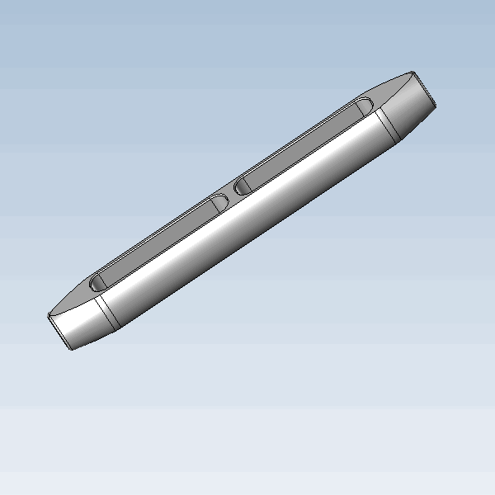 | AISI 316 | 7326909000 | 0.245 | 170*17.4*24 | 650 | 0.19 | 24.5 | 7 | 171.5 | Nantes (44)” 法国的 南特市 | 空运 法国的 南特市，客人自提 |  | 159.25
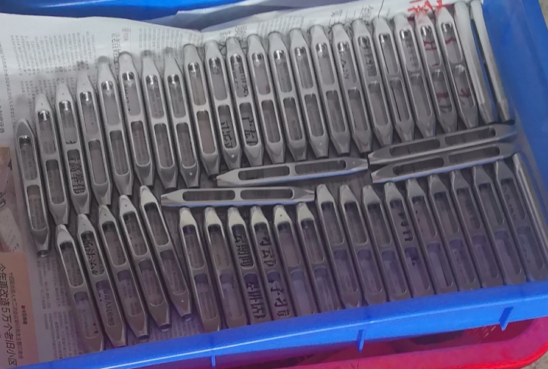

 |  |  |  |  |  |  |  |  |  |  |  |  |  |  | 159.25

